SHOES
 | Tipo | Codice Udc | Articolo | Descrizione | 35 | 36 | 37 | 38 | 39 | 40 | 41 | PCS | WHS | PRICE € | RETAIL PRICE
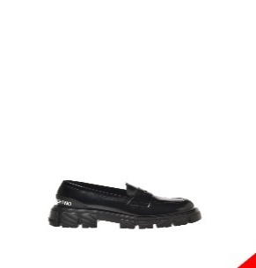 | UDS | 3886498 | JA10045G0HIB0000 | SCARPAD.WTASSEL50 VIT.ABRASIV.NERO |  |  | 1 |  | 1 | 1 | 1 | 4 | 87.00 € | 43.05 € | 213.15 €
 | UDS | 3886771 | JA10045G0HIB0000 | SCARPAD.WTASSEL50 VIT.ABRASIV.NERO |  |  | 1 | 2 | 1 | 1 |  | 5 | 87.00 € | 43.05 € | 213.15 €
 | UDS | 3957426 | JA10045G0HIB0000 | SCARPAD.WTASSEL50 VIT.ABRASIV.NERO |  |  | 1 | 1 | 1 | 1 |  | 4 | 87.00 € | 43.05 € | 213.15 €
 | UDS | 3957438 | JA10045G0HIB0000 | SCARPAD.WTASSEL50 VIT.ABRASIV.NERO | 1 | 1 | 1 | 2 |  |  |  | 5 | 87.00 € | 43.05 € | 213.15 €
 | UDS | 3957456 | JA10045G0HIB0000 | SCARPAD.WTASSEL50 VIT.ABRASIV.NERO | 1 |  | 2 |  |  | 1 |  | 4 | 87.00 € | 43.05 € | 213.15 €
 | UDS | 3876802 | JA10045G0HIB0000 | SCARPAD.WTASSEL50 VIT.ABRASIV.NERO |  | 1 |  |  |  | 2 | 2 | 5 | 87.00 € | 43.05 € | 213.15 €
 | UDS | 3876826 | JA10045G0HIB0000 | SCARPAD.WTASSEL50 VIT.ABRASIV.NERO |  | 1 |  |  | 3 | 1 |  | 5 | 87.00 € | 43.05 € | 213.15 €
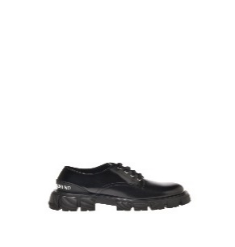 | UDS | 3904001 | JA10055G1HIB0000 | SCARPAD.WTASSEL50 VIT.ABRASIV.NERO | 1 | 1 | 1 |  | 1 |  |  | 4 | 91.00 € | 45.15 € | 222.95 €
 | UDS | 3793771 | JA10055G1HIB0000 | SCARPAD.WTASSEL50 VIT.ABRASIV.NERO |  | 2 | 3 | 2 | 2 | 1 |  | 10 | 91.00 € | 45.15 € | 222.95 €
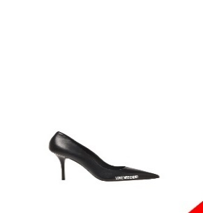 | UDS | 3955638 | JA10089G1HIE0000 | SCARPAD.SPILLO95 NAPPA NERO |  |  | 2 | 1 |  | 1 |  | 4 | 87.00 € | 43.05 € | 213.15 €
 | UDS | 3913540 | JA10089G1HIE0000 | SCARPAD.SPILLO95 NAPPA NERO |  | 1 | 2 | 2 | 1 | 1 | 1 | 8 | 87.00 € | 43.05 € | 213.15 €
 | UDS | 3791445 | JA10089G1HIE0000 | SCARPAD.SPILLO95 NAPPA NERO |  | 1 | 2 | 2 | 3 | 1 | 1 | 10 | 87.00 € | 43.05 € | 213.15 €
 | UDS | 3917529 | JA10089G1HIE0000 | SCARPAD.SPILLO95 NAPPA NERO | 1 |  | 1 | 2 | 1 | 1 |  | 6 | 87.00 € | 43.05 € | 213.15 €
 | UDS | 3796574 | JA10089G1HIE0000 | SCARPAD.SPILLO95 NAPPA NERO |  | 1 | 2 | 2 | 1 | 1 |  | 7 | 87.00 € | 43.05 € | 213.15 €
 | UDS | 3791401 | JA10089G1HIE0000 | SCARPAD.SPILLO95 NAPPA NERO |  | 1 | 2 | 2 | 2 | 1 | 2 | 10 | 87.00 € | 43.05 € | 213.15 €
 | UDS | 3791334 | JA10089G1HIE0000 | SCARPAD.SPILLO95 NAPPA NERO |  | 1 | 2 | 2 | 2 | 1 |  | 8 | 87.00 € | 43.05 € | 213.15 €
 | UDS | 3791444 | JA10089G1HIE0000 | SCARPAD.SPILLO95 NAPPA NERO |  | 1 | 2 | 2 | 3 | 1 |  | 9 | 87.00 € | 43.05 € | 213.15 €
 | UDS | 3922838 | JA10089G1HIM0000 | SCARPAD.SPILLO95 LYCRA NERO | 1 | 2 |  | 1 |  |  |  | 4 | 81.00 € | 39.90 € | 198.45 €
 | UDS | 3792161 | JA10089G1HIM0000 | SCARPAD.SPILLO95 LYCRA NERO | 1 | 1 | 1 | 1 | 1 |  |  | 5 | 81.00 € | 39.90 € | 198.45 €
 | UDS | 3920809 | JA10089G1HIM0604 | SCARPAD.SPILLO95 LYCRA FUXIA |  |  | 2 | 1 | 1 | 1 |  | 5 | 81.00 € | 39.90 € | 198.45 €
 | UDS | 3791232 | JA10089G1HIM0604 | SCARPAD.SPILLO95 LYCRA FUXIA |  | 1 | 2 | 1 | 1 | 1 |  | 6 | 81.00 € | 39.90 € | 198.45 €
 | UDS | 3939026 | JA10089G1HIM0650 | SCARPAD.SPILLO95 LYCRA VIOLA |  | 1 |  | 2 | 1 |  |  | 4 | 81.00 € | 39.90 € | 198.45 €
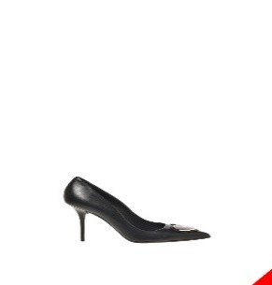 | UDS | 3950690 | JA10139G1HIH0604 | SCARPAD.SPILLO95 PATENT PU FUXIA |  |  | 1 | 1 | 2 | 1 | 1 | 6 | 94.00 € | 46.20 € | 230.30 €
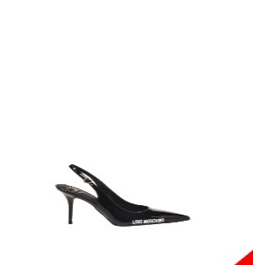 | UDS | 3795575 | JA10149G1HIE0000 | SCARPAD.SPILLO95 NAPPA NERO |  | 1 | 1 | 1 | 1 |  |  | 4 | 87.00 € | 43.05 € | 213.15 €
 | UDS | 3795499 | JA10149G1HJR0604 | SCARPAD.SPILLO95 OLOGRAF.FUXIA/ORO |  |  | 1 | 1 | 1 | 1 |  | 4 | 87.00 € | 43.05 € | 213.15 €
 | UDS | 3934212 | JA10149G1HJR0604 | SCARPAD.SPILLO95 OLOGRAF.FUXIA/ORO |  | 2 | 1 | 3 | 3 |  |  | 9 | 87.00 € | 43.05 € | 213.15 €
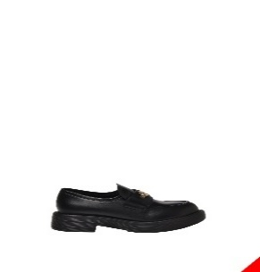 | UDS | 3886237 | JA10154G0HIA0000 | SCARPAD.CITY40 VITELLO NERO |  | 1 | 3 | 3 | 2 | 1 |  | 10 | 91.00 € | 45.15 € | 222.95 €
 | UDS | 3886449 | JA10154G0HIA0000 | SCARPAD.CITY40 VITELLO NERO | 1 | 1 | 1 | 1 | 1 |  |  | 5 | 91.00 € | 45.15 € | 222.95 €
 | UDS | 3883854 | JA10154G0HIA0000 | SCARPAD.CITY40 VITELLO NERO |  | 1 | 2 | 3 | 2 |  |  | 8 | 91.00 € | 45.15 € | 222.95 €
 | UDS | 3885829 | JA10154G0HIA0000 | SCARPAD.CITY40 VITELLO NERO |  | 1 | 2 | 2 | 2 | 1 |  | 8 | 91.00 € | 45.15 € | 222.95 €
 | UDS | 3885830 | JA10154G0HIA0000 | SCARPAD.CITY40 VITELLO NERO |  | 1 | 2 | 2 | 2 | 1 |  | 8 | 91.00 € | 45.15 € | 222.95 €
 | UDS | 3883467 | JA10154G0HIA0000 | SCARPAD.CITY40 VITELLO NERO |  |  | 2 | 2 | 2 | 1 | 1 | 8 | 91.00 € | 45.15 € | 222.95 €
 | UDS | 3882361 | JA10154G0HIA0000 | SCARPAD.CITY40 VITELLO NERO |  |  | 2 | 2 | 2 |  |  | 6 | 91.00 € | 45.15 € | 222.95 €
 | UDS | 3883742 | JA10154G0HIA0750 | SCARPAD.CITY40 VITELLO BLU |  | 1 | 1 |  | 1 |  |  | 3 | 91.00 € | 45.15 € | 222.95 €
 | UDS | 3883807 | JA10154G0HIA0750 | SCARPAD.CITY40 VITELLO BLU |  | 1 | 1 | 2 | 2 | 1 | 1 | 8 | 91.00 € | 45.15 € | 222.95 €
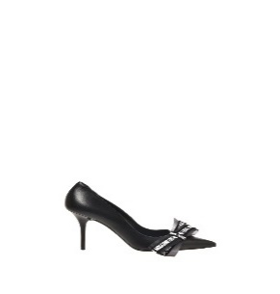 | UDS | 3920805 | JA10169G1HIE0000 | SCARPAD.SPILLO95 NAPPA NERO | 1 |  |  |  | 2 |  |  | 3 | 94.00 € | 46.20 € | 230.30 €
 | UDS | 3956456 | JA10169G1HIE0000 | SCARPAD.SPILLO95 NAPPA NERO | 1 | 2 |  | 2 | 1 | 1 |  | 7 | 94.00 € | 46.20 € | 230.30 €
 | UDS | 3918603 | JA10169G1HIE0000 | SCARPAD.SPILLO95 NAPPA NERO | 1 | 1 | 1 |  | 2 | 1 |  | 6 | 94.00 € | 46.20 € | 230.30 €
 | UDS | 3903759 | JA10169G1HIE0000 | SCARPAD.SPILLO95 NAPPA NERO |  | 1 | 2 | 2 | 1 |  |  | 6 | 94.00 € | 46.20 € | 230.30 €
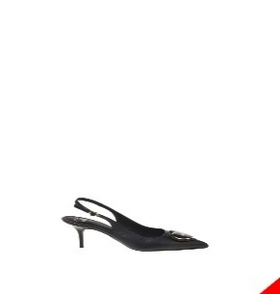 | UDS | 3920811 | JA10237G1HIE0000 | SCARPAD.SPILLO70 NAPPA NERO |  | 1 |  |  | 2 |  |  | 3 | 94.00 € | 46.20 € | 230.30 €
 | UDS | 3921777 | JA10237G1HIH0000 | SCARPAD.SPILLO70 PATENT PU NERO |  |  | 2 | 1 | 1 |  |  | 4 | 94.00 € | 46.20 € | 230.30 €
 | UDS | 3796346 | JA10237G1HIH0000 | SCARPAD.SPILLO70 PATENT PU NERO |  |  | 1 | 1 | 1 | 1 |  | 4 | 94.00 € | 46.20 € | 230.30 €
 | UDS | 3800271 | JA10237G1HIH0604 | SCARPAD.SPILLO70 PATENT PU FUXIA |  |  | 1 | 1 | 1 | 1 |  | 4 | 94.00 € | 46.20 € | 230.30 €
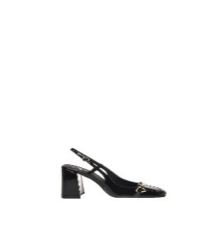 | UDS | 3960656 | JA10259G1HIH0000 | SCARPAD.QUADRA95 PATENT PU NERO |  | 1 | 2 | 1 |  | 1 |  | 5 | 106.00 € | 52.50 € | 259.70 €
 | UDS | 3934175 | JA1028CG1HIH0000 | SCARPAD.QUADRA120 VERNICE NERO |  |  | 2 | 2 | 3 |  | 1 | 8 | 130.00 € | 64.05 € | 318.50 €
 | UDS | 3934215 | JA1028CG1HIH0000 | SCARPAD.QUADRA120 VERNICE NERO |  |  | 1 |  | 1 | 1 |  | 3 | 130.00 € | 64.05 € | 318.50 €
 | UDS | 3893736 | JA1028CG1HJP0000 | SCARPAD.QUADRA120 VELLUTO NERO |  | 1 | 2 |  |  |  |  | 3 | 122.00 € | 60.90 € | 298.90 €
 | UDS | 3903862 | JA1028CG1HJP0000 | SCARPAD.QUADRA120 VELLUTO NERO | 1 | 1 | 1 | 2 |  | 1 |  | 6 | 122.00 € | 60.90 € | 298.90 €
 | UDS | 3805581 | JA1028CG1HJP0650 | SCARPAD.QUADRA120 VELLUTO VIOLA |  | 1 | 1 | 1 | 1 | 1 |  | 5 | 122.00 € | 60.90 € | 298.90 €
 | UDS | 3921471 | JA1028CG1HJP0650 | SCARPAD.QUADRA120 VELLUTO VIOLA |  | 1 | 1 | 1 | 1 |  |  | 4 | 122.00 € | 60.90 € | 298.90 €
 | UDS | 3954219 | JA1028CG1HJP0650 | SCARPAD.QUADRA120 VELLUTO VIOLA |  |  |  |  | 4 | 2 |  | 6 | 122.00 € | 60.90 € | 298.90 €
 | UDS | 3954230 | JA1028CG1HJP0650 | SCARPAD.QUADRA120 VELLUTO VIOLA |  | 1 | 3 | 2 |  |  |  | 6 | 122.00 € | 60.90 € | 298.90 €
 | UDS | 3934217 | JA1028CG1HJP0650 | SCARPAD.QUADRA120 VELLUTO VIOLA |  |  | 1 | 2 |  |  |  | 3 | 122.00 € | 60.90 € | 298.90 €
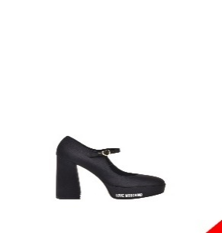 | UDS | 3920807 | JA1029CG1HJP0000 | SCARPAD.QUADRA120 VELLUTO NERO | 1 | 1 | 1 |  | 1 | 1 |  | 5 | 122.00 € | 60.90 € | 298.90 €
 | UDS | 3814638 | JA1029CG1HJP0000 | SCARPAD.QUADRA120 VELLUTO NERO |  | 1 | 1 | 1 | 1 | 1 |  | 5 | 122.00 € | 60.90 € | 298.90 €
 | UDS | 3921963 | JA1029CG1HJP0601 | SCARPAD.QUADRA120 VELLUTO CIPRIA | 1 | 1 | 1 | 2 | 1 | 1 | 1 | 8 | 122.00 € | 60.90 € | 298.90 €
 | UDS | 3954220 | JA1029CG1HJP0601 | SCARPAD.QUADRA120 VELLUTO CIPRIA |  |  |  | 2 | 2 | 2 |  | 6 | 122.00 € | 60.90 € | 298.90 €
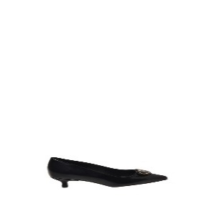 | UDS | 3953938 | JA10404G1HIB0000 | SCARPAD.ROCCHETTO40 PU ABR.NERO | 1 | 1 | 2 |  | 1 |  |  | 5 | 91.00 € | 45.15 € | 222.95 €
 | UDS | 3897870 | JA10404G1HIE0000 | SCARPAD.ROCCHETTO40 NAPPA NERO | 1 |  | 1 | 1 |  |  |  | 3 | 91.00 € | 45.15 € | 222.95 €
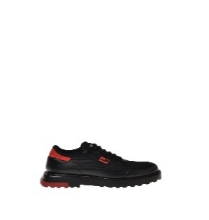 | UDS | 3898083 | JA10414G0HIA900B | SCARPAD.SQUARE40 VIT.NER+ROSS/NY.NE |  | 1 | 2 | 2 | 1 |  |  | 6 | 85.00 € | 42.00 € | 208.25 €
 | UDS | 3876251 | JA10414G0HIA900B | SCARPAD.SQUARE40 VIT.NER+ROSS/NY.NE |  |  | 1 | 1 | 1 | 1 |  | 4 | 85.00 € | 42.00 € | 208.25 €
 | UDS | 3918906 | JA10414G0HIA900B | SCARPAD.SQUARE40 VIT.NER+ROSS/NY.NE |  | 1 |  | 2 | 2 | 1 |  | 6 | 85.00 € | 42.00 € | 208.25 €
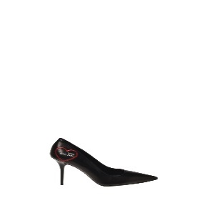 | UDS | 3956951 | JA10439G0HIE0000 | SCARPAD.SPILLO95 NAPPA NERO | 1 |  | 2 | 2 |  |  |  | 5 | 103.00 € | 51.45 € | 252.35 €
 | UDS | 3957440 | JA10439G0HIE0000 | SCARPAD.SPILLO95 NAPPA NERO |  |  | 1 | 4 | 2 | 1 |  | 8 | 103.00 € | 51.45 € | 252.35 €
 | UDS | 3818618 | JA10439G0HIE0000 | SCARPAD.SPILLO95 NAPPA NERO |  | 1 | 2 | 2 | 1 | 1 |  | 7 | 103.00 € | 51.45 € | 252.35 €
 | UDS | 3818745 | JA10439G0HIE0000 | SCARPAD.SPILLO95 NAPPA NERO |  | 1 | 1 | 2 | 1 | 1 |  | 6 | 103.00 € | 51.45 € | 252.35 €
 | UDS | 3818770 | JA10439G0HIE0000 | SCARPAD.SPILLO95 NAPPA NERO |  | 1 | 2 | 2 | 2 | 1 | 2 | 10 | 103.00 € | 51.45 € | 252.35 €
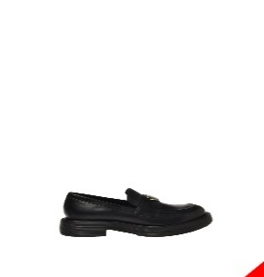 | UDS | 3884858 | JA10454G0HIA0000 | SCARPAD.CITY40 VITELLO NERO |  |  | 1 | 2 | 3 | 2 | 1 | 9 | 91.00 € | 45.15 € | 222.95 €
 | UDS | 3884871 | JA10454G0HIA0000 | SCARPAD.CITY40 VITELLO NERO |  | 1 | 2 | 2 | 2 | 1 |  | 8 | 91.00 € | 45.15 € | 222.95 €
 | UDS | 3883852 | JA10454G0HIA0000 | SCARPAD.CITY40 VITELLO NERO |  | 1 | 1 | 2 | 2 | 1 |  | 7 | 91.00 € | 45.15 € | 222.95 €
 | UDS | 3913538 | JA10454G0HIA0000 | SCARPAD.CITY40 VITELLO NERO |  | 1 | 2 | 2 | 2 | 1 |  | 8 | 91.00 € | 45.15 € | 222.95 €
 | UDS | 3903940 | JA10454G0HIA0000 | SCARPAD.CITY40 VITELLO NERO | 1 |  | 1 | 1 |  |  | 1 | 4 | 91.00 € | 45.15 € | 222.95 €
 | UDS | 3886252 | JA10454G0HIA0000 | SCARPAD.CITY40 VITELLO NERO |  | 1 | 1 | 1 | 1 | 1 |  | 5 | 91.00 € | 45.15 € | 222.95 €
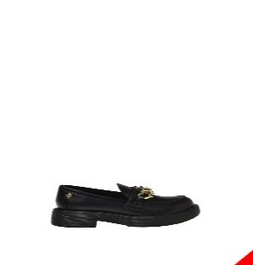 | UDS | 3956915 | JA10464G0HIA0000 | SCARPAD.CITY40 VITELLO NERO |  |  | 2 | 2 |  |  |  | 4 | 99.00 € | 49.35 € | 242.55 €
 | UDS | 3957437 | JA10464G0HIA0000 | SCARPAD.CITY40 VITELLO NERO |  |  | 1 | 1 |  | 1 |  | 3 | 99.00 € | 49.35 € | 242.55 €
 | UDS | 3957448 | JA10464G0HIA0000 | SCARPAD.CITY40 VITELLO NERO | 2 | 1 |  |  | 2 | 1 |  | 6 | 99.00 € | 49.35 € | 242.55 €
 | UDS | 3957461 | JA10464G0HIA0000 | SCARPAD.CITY40 VITELLO NERO |  |  | 2 | 3 |  |  |  | 5 | 99.00 € | 49.35 € | 242.55 €
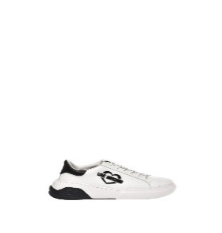 | UDS | 3923110 | JA15105G1HIA110A | SNEAKERD.STAR50 VIT.BIANCO+NERO |  | 1 |  | 2 | 3 |  |  | 6 | 99.00 € | 49.35 € | 242.55 €
 | UDS | 3913265 | JA15105G1HIA110B | SNEAKERD.STAR50 VIT.BIANCO+ROSSO | 1 | 1 | 2 |  | 1 |  |  | 5 | 99.00 € | 49.35 € | 242.55 €
 | UDS | 3814262 | JA15105G1HIA500A | SNEAKERD.STAR50 VITELLO+OLOGR.NERO |  | 1 | 2 | 3 | 2 | 1 | 1 | 10 | 99.00 € | 49.35 € | 242.55 €
 | UDS | 3814277 | JA15105G1HIA500A | SNEAKERD.STAR50 VITELLO+OLOGR.NERO | 1 | 1 | 2 | 3 | 2 | 1 |  | 10 | 99.00 € | 49.35 € | 242.55 €
 | UDS | 3814276 | JA15105G1HIA500A | SNEAKERD.STAR50 VITELLO+OLOGR.NERO |  | 1 | 2 | 3 | 2 | 1 | 1 | 10 | 99.00 € | 49.35 € | 242.55 €
 | UDS | 3815388 | JA15105G1HIA500A | SNEAKERD.STAR50 VITELLO+OLOGR.NERO |  | 1 | 2 | 3 | 2 | 1 | 1 | 10 | 99.00 € | 49.35 € | 242.55 €
 | UDS | 3815390 | JA15105G1HIA500A | SNEAKERD.STAR50 VITELLO+OLOGR.NERO | 1 | 1 | 2 | 3 | 2 | 1 |  | 10 | 99.00 € | 49.35 € | 242.55 €
 | UDS | 3814457 | JA15105G1HIA510A | SNEAKERD.STAR50 VIT.BIAN/OLOGR.PLAT |  | 1 | 2 | 3 | 2 | 2 |  | 10 | 99.00 € | 49.35 € | 242.55 €
 | UDS | 3814458 | JA15105G1HIA510A | SNEAKERD.STAR50 VIT.BIAN/OLOGR.PLAT |  | 1 | 2 | 3 | 2 | 2 |  | 10 | 99.00 € | 49.35 € | 242.55 €
 | UDS | 3814479 | JA15105G1HIA510A | SNEAKERD.STAR50 VIT.BIAN/OLOGR.PLAT |  | 1 | 3 | 3 | 2 | 1 |  | 10 | 99.00 € | 49.35 € | 242.55 €
 | UDS | 3814480 | JA15105G1HIA510A | SNEAKERD.STAR50 VIT.BIAN/OLOGR.PLAT |  |  | 2 | 3 | 3 | 2 |  | 10 | 99.00 € | 49.35 € | 242.55 €
 | UDS | 3814511 | JA15105G1HIA510A | SNEAKERD.STAR50 VIT.BIAN/OLOGR.PLAT |  | 1 | 2 | 3 | 3 | 1 |  | 10 | 99.00 € | 49.35 € | 242.55 €
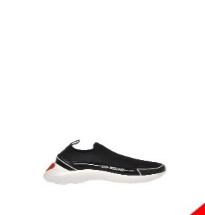 | UDS | 3800979 | JA15186G1HIY300A | SNEAKERD.RUNNING60 CALZA+OLOGR.NERO |  |  | 1 | 2 | 2 | 1 |  | 6 | 99.00 € | 49.35 € | 242.55 €
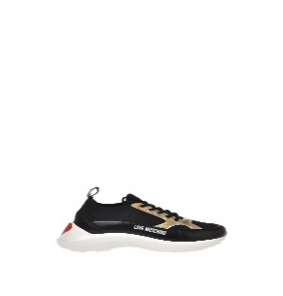 | UDS | 3967069 | JA15196G1HIY400A | SNEAKERD.RUNNING60 MIX NERO/PLATINO |  | 1 | 4 | 2 | 1 |  |  | 8 | 91.00 € | 45.15 € | 222.95 €
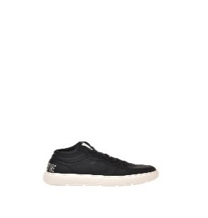 | UDS | 3954222 | JA15234G1HIAB10C | SNEAKERD.BOLD40 MIX BIANCO+MULTICOL | 1 | 2 | 3 |  |  |  |  | 6 | 116.00 € | 57.75 € | 284.20 €
 | UDS | 3954223 | JA15234G1HIAB10C | SNEAKERD.BOLD40 MIX BIANCO+MULTICOL |  |  | 1 | 5 |  |  |  | 6 | 116.00 € | 57.75 € | 284.20 €
 | UDS | 3954224 | JA15234G1HIAB10C | SNEAKERD.BOLD40 MIX BIANCO+MULTICOL |  |  |  |  | 5 | 1 |  | 6 | 116.00 € | 57.75 € | 284.20 €
 | UDS | 3954233 | JA15234G1HIAB10C | SNEAKERD.BOLD40 MIX BIANCO+MULTICOL |  |  |  |  |  | 5 | 1 | 6 | 116.00 € | 57.75 € | 284.20 €
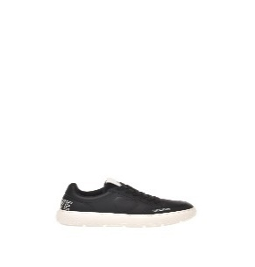 | UDS | 3922969 | JA15244G1HIA0000 | SNEAKERD.BOLD40 VITELLO NERO | 1 | 1 | 2 |  |  |  |  | 4 | 87.00 € | 43.05 € | 213.15 €
 | UDS | 3809359 | JA15244G1HIA0100 | SNEAKERD.BOLD40 VITELLO BIANCO |  | 2 | 3 | 2 |  |  |  | 7 | 87.00 € | 43.05 € | 213.15 €
 | UDS | 3814253 | JA15244G1HIA0100 | SNEAKERD.BOLD40 VITELLO BIANCO |  | 1 | 2 | 2 | 2 | 1 |  | 8 | 87.00 € | 43.05 € | 213.15 €
 | UDS | 3808631 | JA15244G1HIA0100 | SNEAKERD.BOLD40 VITELLO BIANCO | 1 | 3 | 3 | 2 |  |  | 1 | 10 | 87.00 € | 43.05 € | 213.15 €
 | UDS | 3809420 | JA15244G1HIA0100 | SNEAKERD.BOLD40 VITELLO BIANCO |  |  | 3 | 3 | 3 | 1 |  | 10 | 87.00 € | 43.05 € | 213.15 €
 | UDS | 3809084 | JA15244G1HIA0100 | SNEAKERD.BOLD40 VITELLO BIANCO |  | 3 | 4 | 2 |  |  | 1 | 10 | 87.00 € | 43.05 € | 213.15 €
 | UDS | 3956454 | JA15244G1HIAA10A | SNEAKERD.BOLD40 MIX BIANCO/CIPRIA | 1 | 1 | 2 | 1 |  |  |  | 5 | 87.00 € | 43.05 € | 213.15 €
 | UDS | 3893753 | JA15244G1HIAA10A | SNEAKERD.BOLD40 MIX BIANCO/CIPRIA |  | 1 |  |  | 1 |  | 1 | 3 | 87.00 € | 43.05 € | 213.15 €
 | UDS | 3914751 | JA15244G1HIAA10A | SNEAKERD.BOLD40 MIX BIANCO/CIPRIA |  | 1 | 1 | 2 |  |  | 1 | 5 | 87.00 € | 43.05 € | 213.15 €
 | UDS | 3954248 | JA15244G1HIAA10B | SNEAKERD.BOLD40 MIX BIANCO/OTTANIO |  |  |  | 2 | 2 | 2 |  | 6 | 87.00 € | 43.05 € | 213.15 €
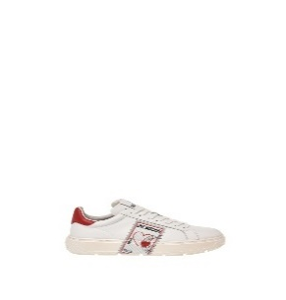 | UDS | 3922967 | JA15254G1HIAC10A | SNEAKERD.BOLD40 VIT.BIANCO+ROSSO | 2 | 2 | 1 | 2 |  |  |  | 7 | 91.00 € | 45.15 € | 222.95 €
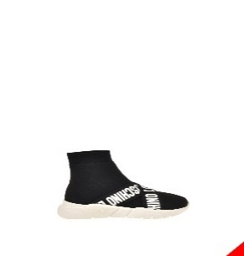 | UDS | 3827160 | JA15263G1HIZ500A | SNEAKERD.RUNNING35 CALZA NERO/BIAN |  |  |  | 1 | 2 |  |  | 3 | 99.00 € | 49.35 € | 242.55 €
 | UDS | 3799306 | JA15263G1HIZ500A | SNEAKERD.RUNNING35 CALZA NERO/BIAN | 1 | 1 | 2 | 3 | 2 | 1 |  | 10 | 99.00 € | 49.35 € | 242.55 €
 | UDS | 3939021 | JA15263G1HIZ500B | SNEAKERD.RUNNING35 CALZA NERO/NERO |  |  | 3 |  |  | 1 | 1 | 5 | 99.00 € | 49.35 € | 242.55 €
 | UDS | 3939022 | JA15263G1HIZ500B | SNEAKERD.RUNNING35 CALZA NERO/NERO |  | 1 |  | 2 |  |  |  | 3 | 99.00 € | 49.35 € | 242.55 €
 | UDS | 3799323 | JA15263G1HIZ500B | SNEAKERD.RUNNING35 CALZA NERO/NERO | 1 | 1 | 2 | 3 | 2 | 1 |  | 10 | 99.00 € | 49.35 € | 242.55 €
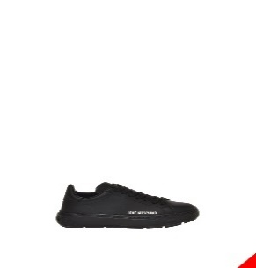 | UDS | 3922970 | JA15304G1HIA0000 | SNEAKERD.BOLD40 VITELLO NERO | 1 |  | 2 | 1 |  | 1 |  | 5 | 87.00 € | 43.05 € | 213.15 €
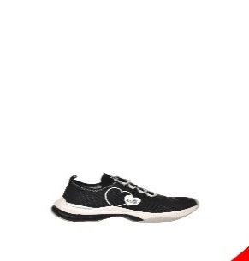 | UDS | 3812105 | JA15315G1HIZX00A | SNEAKERD.SPRINT50 CALZA NER-NER/BIA |  | 1 | 1 | 2 | 2 | 1 |  | 7 | 83.00 € | 40.95 € | 203.35 €
 | UDS | 3812108 | JA15315G1HIZX00A | SNEAKERD.SPRINT50 CALZA NER-NER/BIA | 1 | 1 | 1 | 2 | 2 | 2 | 1 | 10 | 83.00 € | 40.95 € | 203.35 €
 | UDS | 3812113 | JA15315G1HIZX00A | SNEAKERD.SPRINT50 CALZA NER-NER/BIA |  | 2 | 2 | 3 | 2 | 1 |  | 10 | 83.00 € | 40.95 € | 203.35 €
 | UDS | 3812334 | JA15315G1HIZX00A | SNEAKERD.SPRINT50 CALZA NER-NER/BIA | 1 | 1 | 2 | 2 | 2 | 1 | 1 | 10 | 83.00 € | 40.95 € | 203.35 €
 | UDS | 3812335 | JA15315G1HIZX00A | SNEAKERD.SPRINT50 CALZA NER-NER/BIA | 1 | 1 | 2 | 2 | 2 | 2 |  | 10 | 83.00 € | 40.95 € | 203.35 €
 | UDS | 3812175 | JA15315G1HIZX00B | SNEAKERD.SPRINT50 CALZA NER-NER/VER |  | 2 | 2 | 2 | 3 | 1 |  | 10 | 83.00 € | 40.95 € | 203.35 €
 | UDS | 3812086 | JA15315G1HIZX00B | SNEAKERD.SPRINT50 CALZA NER-NER/VER |  | 1 | 1 | 1 | 2 | 1 |  | 6 | 83.00 € | 40.95 € | 203.35 €
 | UDS | 3812111 | JA15315G1HIZX00B | SNEAKERD.SPRINT50 CALZA NER-NER/VER |  | 1 | 4 | 2 | 2 | 1 |  | 10 | 83.00 € | 40.95 € | 203.35 €
 | UDS | 3812123 | JA15315G1HIZX00B | SNEAKERD.SPRINT50 CALZA NER-NER/VER |  | 2 | 1 | 2 | 2 | 2 | 1 | 10 | 83.00 € | 40.95 € | 203.35 €
 | UDS | 3812122 | JA15315G1HIZX00B | SNEAKERD.SPRINT50 CALZA NER-NER/VER |  | 1 | 2 | 2 | 3 | 2 |  | 10 | 83.00 € | 40.95 € | 203.35 €
 | UDS | 3812424 | JA15315G1HIZX10A | SNEAKERD.SPRINT50 CALZA BIANCO-GRIG |  | 1 | 1 | 2 | 2 | 1 |  | 7 | 83.00 € | 40.95 € | 203.35 €
 | UDS | 3812451 | JA15315G1HIZX10A | SNEAKERD.SPRINT50 CALZA BIANCO-GRIG |  | 2 | 2 | 3 | 2 | 1 |  | 10 | 83.00 € | 40.95 € | 203.35 €
 | UDS | 3812452 | JA15315G1HIZX10A | SNEAKERD.SPRINT50 CALZA BIANCO-GRIG |  |  | 3 | 3 | 2 | 2 |  | 10 | 83.00 € | 40.95 € | 203.35 €
 | UDS | 3812192 | JA15315G1HIZX10A | SNEAKERD.SPRINT50 CALZA BIANCO-GRIG | 1 | 2 | 2 | 2 | 2 | 1 |  | 10 | 83.00 € | 40.95 € | 203.35 €
 | UDS | 3812193 | JA15315G1HIZX10A | SNEAKERD.SPRINT50 CALZA BIANCO-GRIG | 1 | 1 | 2 | 3 | 2 | 1 |  | 10 | 83.00 € | 40.95 € | 203.35 €
 | UDS | 3922984 | JA15315G1HIZX10A | SNEAKERD.SPRINT50 CALZA BIANCO-GRIG |  | 1 | 1 | 3 | 2 | 2 | 1 | 10 | 83.00 € | 40.95 € | 203.35 €
 | UDS | 3812859 | JA15315G1HIZX50A | SNEAKERD.SPRINT50 CALZA ROSSO-BIANC | 1 | 2 | 2 | 3 | 1 | 1 |  | 10 | 83.00 € | 40.95 € | 203.35 €
 | UDS | 3812129 | JA15315G1HIZX50A | SNEAKERD.SPRINT50 CALZA ROSSO-BIANC |  | 1 | 2 | 2 | 3 | 1 |  | 9 | 83.00 € | 40.95 € | 203.35 €
 | UDS | 3812425 | JA15315G1HIZX50A | SNEAKERD.SPRINT50 CALZA ROSSO-BIANC |  | 1 | 2 | 3 | 2 | 2 |  | 10 | 83.00 € | 40.95 € | 203.35 €
 | UDS | 3812430 | JA15315G1HIZX50A | SNEAKERD.SPRINT50 CALZA ROSSO-BIANC |  | 2 | 2 | 3 | 1 | 1 | 1 | 10 | 83.00 € | 40.95 € | 203.35 €
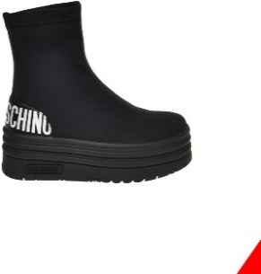 | UDS | 3925314 | JA15446G1HIM0000 | SNEAKERD.BASKET60 LYCRA NERO |  | 1 | 2 | 1 |  |  |  | 4 | 91.00 € | 45.15 € | 222.95 €
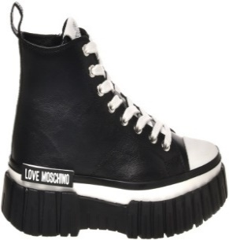 | UDS | 3804470 | JA15505G1HIA0000 | SNEAKERD.GOMMA55 VITELLO NERO |  |  | 3 | 3 | 2 | 2 |  | 10 | 91.00 € | 45.15 € | 222.95 €
 | UDS | 3804152 | JA15505G1HIA0000 | SNEAKERD.GOMMA55 VITELLO NERO |  |  | 2 | 3 | 3 | 2 |  | 10 | 91.00 € | 45.15 € | 222.95 €
 | UDS | 3804469 | JA15505G1HIA0000 | SNEAKERD.GOMMA55 VITELLO NERO |  |  | 2 | 3 | 3 | 2 |  | 10 | 91.00 € | 45.15 € | 222.95 €
 | UDS | 3801936 | JA15525G1HIA0000 | SNEAKERD.GOMMA55 VITELLO NERO |  |  |  |  | 2 | 1 | 1 | 4 | 91.00 € | 45.15 € | 222.95 €
 | UDS | 3801955 | JA15525G1HIA0100 | SNEAKERD.GOMMA55 VITELLO BIANCO |  | 1 | 2 | 2 |  |  |  | 5 | 91.00 € | 45.15 € | 222.95 €
 | UDS | 3801954 | JA15525G1HIA0100 | SNEAKERD.GOMMA55 VITELLO BIANCO |  |  |  |  | 2 | 2 | 1 | 5 | 91.00 € | 45.15 € | 222.95 €
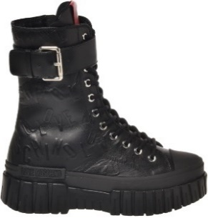 | UDS | 3804236 | JA15545G1HIAY000 | SNEAKERD.GOMMA55 VIT.ST.LOGO NERO | 1 | 1 | 2 | 3 | 2 | 1 |  | 10 | 116.00 € | 57.75 € | 284.20 €
 | UDS | 3804321 | JA15545G1HIAY000 | SNEAKERD.GOMMA55 VIT.ST.LOGO NERO | 1 | 1 | 2 | 3 | 2 | 1 |  | 10 | 116.00 € | 57.75 € | 284.20 €
 | UDS | 3804322 | JA15545G1HIAY000 | SNEAKERD.GOMMA55 VIT.ST.LOGO NERO |  | 1 | 2 | 3 | 2 | 1 | 1 | 10 | 116.00 € | 57.75 € | 284.20 €
 | UDS | 3804323 | JA15545G1HIAY000 | SNEAKERD.GOMMA55 VIT.ST.LOGO NERO | 1 | 1 | 2 | 3 | 2 | 1 |  | 10 | 116.00 € | 57.75 € | 284.20 €
 | UDS | 3804234 | JA15545G1HIAY000 | SNEAKERD.GOMMA55 VIT.ST.LOGO NERO |  | 1 | 2 | 3 | 2 | 1 | 1 | 10 | 116.00 € | 57.75 € | 284.20 €
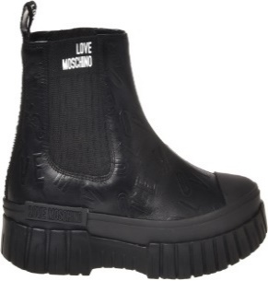 | UDS | 3801798 | JA15555G1HIAY000 | SNEAKERD.GOMMA55 VIT.ST.LOGO NERO | 1 | 1 | 2 | 1 |  |  |  | 5 | 91.00 € | 45.15 € | 222.95 €
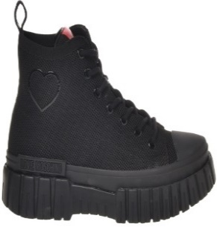 | UDS | 3922836 | JA15605G1HIY100B | SNEAKERD.GOMMA55 CALZA NERO |  | 1 | 1 | 2 | 2 |  |  | 6 | 89.00 € | 44.10 € | 218.05 €
 | UDS | 3802491 | JA15605G1HIY100B | SNEAKERD.GOMMA55 CALZA NERO |  | 1 | 2 | 2 | 1 | 1 |  | 7 | 89.00 € | 44.10 € | 218.05 €
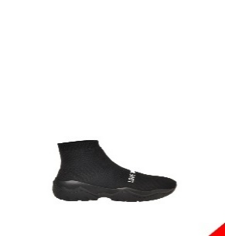 | UDS | 3910277 | JA15644G1HIZT00A | SNEAKERD.ROLLER45 CALZA NERO |  | 2 |  |  | 3 | 3 | 1 | 9 | 99.00 € | 49.35 € | 242.55 €
 | UDS | 3910289 | JA15644G1HIZT00A | SNEAKERD.ROLLER45 CALZA NERO |  | 1 |  |  | 3 | 2 | 1 | 7 | 99.00 € | 49.35 € | 242.55 €
 | UDS | 3939023 | JA15644G1HIZT00A | SNEAKERD.ROLLER45 CALZA NERO |  | 1 |  | 2 |  |  |  | 3 | 99.00 € | 49.35 € | 242.55 €
 | UDS | 3910265 | JA15644G1HIZT00A | SNEAKERD.ROLLER45 CALZA NERO |  |  | 3 | 5 |  | 1 |  | 9 | 99.00 € | 49.35 € | 242.55 €
 | UDS | 3934180 | JA15644G1HIZT00B | SNEAKERD.ROLLER45 CALZA NERO/BIANCO |  |  |  | 3 | 4 | 1 |  | 8 | 99.00 € | 49.35 € | 242.55 €
 | UDS | 3799364 | JA15644G1HIZU00A | SNEAKERD.ROLLER45 CALZA NERO |  | 2 | 2 | 3 | 2 | 1 |  | 10 | 99.00 € | 49.35 € | 242.55 €
 | UDS | 3954227 | JA15644G1HIZU00A | SNEAKERD.ROLLER45 CALZA NERO |  |  |  |  |  | 3 | 2 | 5 | 99.00 € | 49.35 € | 242.55 €
 | UDS | 3954228 | JA15644G1HIZU00A | SNEAKERD.ROLLER45 CALZA NERO |  | 1 |  |  | 4 |  |  | 5 | 99.00 € | 49.35 € | 242.55 €
 | UDS | 3799402 | JA15644G1HIZV90A | SNEAKERD.ROLLER45 CALZA LUREX ARGEN |  | 1 | 1 | 2 | 2 | 1 |  | 7 | 99.00 € | 49.35 € | 242.55 €
 | UDS | 3799396 | JA15644G1HIZV90A | SNEAKERD.ROLLER45 CALZA LUREX ARGEN |  | 1 | 2 | 3 | 2 | 1 | 1 | 10 | 99.00 € | 49.35 € | 242.55 €
 | UDS | 3799354 | JA15644G1HIZV90A | SNEAKERD.ROLLER45 CALZA LUREX ARGEN | 1 | 1 | 2 | 2 | 1 | 2 | 1 | 10 | 99.00 € | 49.35 € | 242.55 €
 | UDS | 3954287 | JA15644G1HIZV90A | SNEAKERD.ROLLER45 CALZA LUREX ARGEN | 1 | 1 |  |  | 3 |  |  | 5 | 99.00 € | 49.35 € | 242.55 €
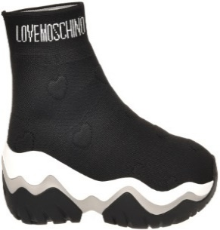 | UDS | 3902937 | JA15654G1HIZW000 | SNEAKERD.ROLLER45 CALZA CUORI NERO | 1 | 1 |  | 2 | 1 |  |  | 5 | 99.00 € | 49.35 € | 242.55 €
 | UDS | 3910279 | JA15654G1HIZW855 | SNEAKERD.ROLLER45 CALZA CUORI MUSCH |  |  | 1 | 4 | 2 | 2 |  | 9 | 99.00 € | 49.35 € | 242.55 €
 | UDS | 3910292 | JA15654G1HIZW855 | SNEAKERD.ROLLER45 CALZA CUORI MUSCH |  | 1 | 1 |  | 1 | 1 | 1 | 5 | 99.00 € | 49.35 € | 242.55 €
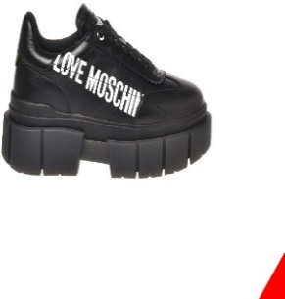 | UDS | 3824941 | JA15666G1HIA110A | SNEAKERD.BELOVE65 VIT.BIANCO+NERO |  | 1 | 1 | 1 | 1 |  |  | 4 | 91.00 € | 45.15 € | 222.95 €
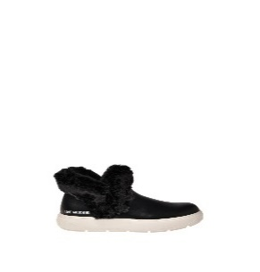 | UDS | 3903138 | JA15684G0HIA300A | SNEAKERD.BOLD40 VIT+SOFT PL NERO |  | 1 | 1 | 2 | 1 |  |  | 5 | 108.00 € | 53.55 € | 264.60 €
 | UDS | 3948264 | JA15695G1HIA0000 | SNEAKERD.GOMMA55 VITELLO NERO |  |  |  | 2 | 1 | 1 | 1 | 5 | 108.00 € | 53.55 € | 264.60 €
 | UDS | 3925360 | JA15695G1HIA0000 | SNEAKERD.GOMMA55 VITELLO NERO |  |  | 1 | 1 | 1 |  |  | 3 | 108.00 € | 53.55 € | 264.60 €
 | UDS | 3913270 | JA15695G1HIA0000 | SNEAKERD.GOMMA55 VITELLO NERO |  |  | 2 | 1 | 1 | 1 |  | 5 | 108.00 € | 53.55 € | 264.60 €
 | UDS | 3925171 | JA15695G1HIA0100 | SNEAKERD.GOMMA55 VIT.BIANCO/BIA-NER |  |  | 2 | 2 | 1 | 1 |  | 6 | 108.00 € | 53.55 € | 264.60 €
 | UDS | 3803282 | JA15705G1HIA0000 | SNEAKERD.GOMMA55 VITELLO NERO/NERO |  | 1 | 2 |  |  | 1 |  | 4 | 87.00 € | 43.05 € | 213.15 €
 | UDS | 3803281 | JA15705G1HIA0000 | SNEAKERD.GOMMA55 VITELLO NERO/NERO |  |  |  | 2 | 2 |  |  | 4 | 87.00 € | 43.05 € | 213.15 €
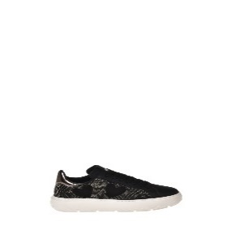 | UDS | 3948795 | JA15734G0HJA810A | SNEAKERD.BOLD40 MIX BIANCO/ARGENTO |  |  | 1 | 2 | 3 | 2 | 1 | 9 | 101.00 € | 50.40 € | 247.45 €
 | UDS | 3858837 | JA15734G0HJA810A | SNEAKERD.BOLD40 MIX BIANCO/ARGENTO | 1 | 2 | 1 | 1 | 1 |  |  | 6 | 101.00 € | 50.40 € | 247.45 €
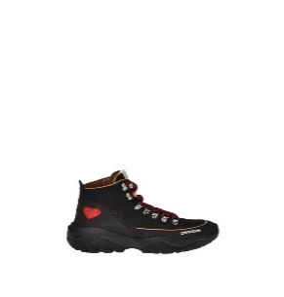 | UDS | 3922963 | JA15744G0HIP300A | SNEAKERD.ROLLER45 MIX NERO |  | 1 |  | 1 | 2 |  |  | 4 | 111.00 € | 55.65 € | 271.95 €
 | UDS | 3874184 | JA15744G0HIP300A | SNEAKERD.ROLLER45 MIX NERO |  | 1 | 1 | 2 | 1 | 1 |  | 6 | 111.00 € | 55.65 € | 271.95 €
 | UDS | 3925106 | JA15744G0HIP312A | SNEAKERD.ROLLER45 MIX OFFW/FUX/PERL |  | 1 | 2 | 3 | 2 | 1 | 1 | 10 | 111.00 € | 55.65 € | 271.95 €
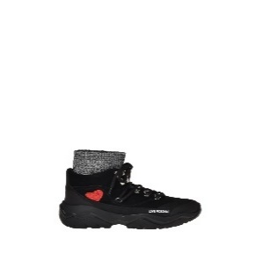 | UDS | 3902933 | JA15754G0HIP400A | SNEAKERD.ROLLER45 MIX NERO/NER-BIA |  | 1 |  |  | 1 | 1 |  | 3 | 116.00 € | 57.75 € | 284.20 €
 | UDS | 3922960 | JA15754G0HIP400A | SNEAKERD.ROLLER45 MIX NERO/NER-BIA |  | 1 | 1 | 2 | 2 | 1 | 1 | 8 | 116.00 € | 57.75 € | 284.20 €
 | UDS | 3874205 | JA15754G0HIP400A | SNEAKERD.ROLLER45 MIX NERO/NER-BIA |  | 1 | 1 | 2 | 1 | 1 |  | 6 | 116.00 € | 57.75 € | 284.20 €
 | UDS | 3874271 | JA15754G0HIP400A | SNEAKERD.ROLLER45 MIX NERO/NER-BIA |  | 1 | 2 | 2 | 1 | 1 |  | 7 | 116.00 € | 57.75 € | 284.20 €
 | UDS | 3874023 | JA15754G0HIP412A | SNEAKERD.ROLLER45 MIX OFF/SAB/BI-BE |  | 1 | 1 | 2 | 1 | 1 |  | 6 | 116.00 € | 57.75 € | 284.20 €
 | UDS | 3874020 | JA15754G0HIP412A | SNEAKERD.ROLLER45 MIX OFF/SAB/BI-BE |  | 1 | 1 | 1 | 1 |  |  | 4 | 116.00 € | 57.75 € | 284.20 €
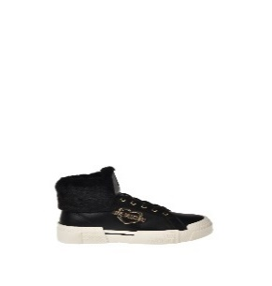 | UDS | 3923107 | JA15775H0HIA300A | SNEAKERD.TEXTURE50 VIT+SOFTPL NER P | 1 | 1 | 1 |  | 1 | 2 |  | 6 | 99.00 € | 49.35 € | 242.55 €
 | UDS | 3947558 | JA15775H0HIA300A | SNEAKERD.TEXTURE50 VIT+SOFTPL NER P |  | 1 |  |  | 1 | 1 |  | 3 | 99.00 € | 49.35 € | 242.55 €
 | UDS | 3875834 | JA15775H0HIA300A | SNEAKERD.TEXTURE50 VIT+SOFTPL NER P |  |  | 1 | 2 | 2 | 1 |  | 6 | 99.00 € | 49.35 € | 242.55 €
 | UDC | 3925075 | JA15775H0HIA310A | SNEAKERD.TEXTURE50 VIT+SOFTPL BIA P |  | 1 | 2 |  |  | 2 |  | 5 | 99.00 € | 49.35 € | 242.55 €
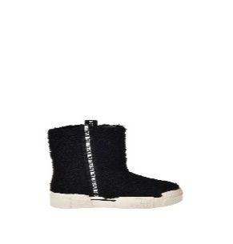 | UDS | 3898215 | JA15795G0HJU0000 | SNEAKERD.TEXTURE50 CURLY PL NERO |  | 1 | 1 | 1 | 2 | 1 | 1 | 7 | 103.00 € | 51.45 € | 252.35 €
 | UDS | 3924890 | JA15795G0HJU0000 | SNEAKERD.TEXTURE50 CURLY PL NERO | 1 | 1 | 2 | 2 | 2 | 2 |  | 10 | 103.00 € | 51.45 € | 252.35 €
 | UDS | 3903135 | JA15795G0HJU0000 | SNEAKERD.TEXTURE50 CURLY PL NERO |  | 1 | 1 | 2 |  |  |  | 4 | 103.00 € | 51.45 € | 252.35 €
 | UDS | 3875325 | JA15795G0HJU0000 | SNEAKERD.TEXTURE50 CURLY PL NERO |  |  | 1 | 1 | 1 | 1 |  | 4 | 103.00 € | 51.45 € | 252.35 €
 | UDS | 3875777 | JA15795G0HJU0000 | SNEAKERD.TEXTURE50 CURLY PL NERO |  | 1 | 1 | 2 | 2 | 1 | 1 | 8 | 103.00 € | 51.45 € | 252.35 €
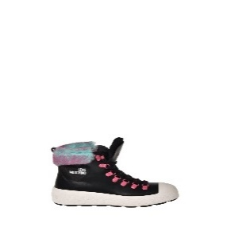 | UDS | 3906989 | JA15805G0HIC720A | SNEAKERD.RACE50 ST.CERVO CUOIO/SABB |  | 1 | 1 |  | 1 |  |  | 3 | 124.00 € | 61.95 € | 303.80 €
 | UDS | 3854209 | JA15805G0HIC720A | SNEAKERD.RACE50 ST.CERVO CUOIO/SABB |  | 1 | 1 | 1 | 1 | 1 | 1 | 6 | 124.00 € | 61.95 € | 303.80 €
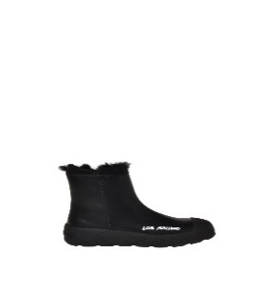 | UDS | 3902678 | JA15815H0HIA000B | SNEAKERD.RACE50 VIT.NERO/ROSSO P | 1 | 1 | 2 | 1 | 1 |  |  | 6 | 116.00 € | 57.75 € | 284.20 €
 | UDS | 3861008 | JA15815H0HIA000B | SNEAKERD.RACE50 VIT.NERO/ROSSO P | 1 | 1 | 1 | 1 | 1 | 1 |  | 6 | 116.00 € | 57.75 € | 284.20 €
 | UDS | 3861030 | JA15815H0HIA000B | SNEAKERD.RACE50 VIT.NERO/ROSSO P |  |  | 1 | 2 | 2 | 1 |  | 6 | 116.00 € | 57.75 € | 284.20 €
 | UDS | 3948086 | JA15815H0HIA000B | SNEAKERD.RACE50 VIT.NERO/ROSSO P |  |  | 2 | 1 | 2 | 1 | 1 | 7 | 116.00 € | 57.75 € | 284.20 €
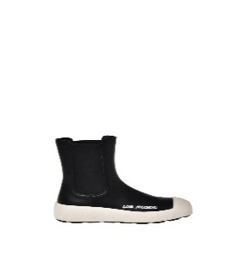 | UDS | 3921988 | JA15835G0HIA000A | SNEAKERD.RACE50 VITELLO NERO | 1 | 1 |  | 2 | 1 |  |  | 5 | 106.00 € | 52.50 € | 259.70 €
 | UDS | 3920815 | JA15835G0HIA000A | SNEAKERD.RACE50 VITELLO NERO |  |  | 2 |  | 1 | 1 |  | 4 | 106.00 € | 52.50 € | 259.70 €
 | UDS | 3906988 | JA15835G0HIA000A | SNEAKERD.RACE50 VITELLO NERO |  | 1 |  | 2 | 1 |  |  | 4 | 106.00 € | 52.50 € | 259.70 €
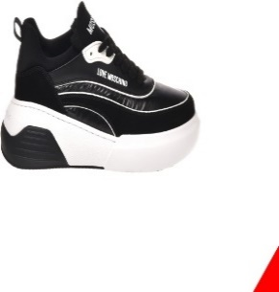 | UDS | 3810820 | JA15845G1HJH400A | SNEAKERD.STAR50 MIX NERO/BIANCO |  |  | 1 | 2 | 2 | 1 |  | 6 | 91.00 € | 45.15 € | 222.95 €
 | UDS | 3810530 | JA15845G1HJH400A | SNEAKERD.STAR50 MIX NERO/BIANCO |  |  | 1 | 2 | 2 | 1 |  | 6 | 91.00 € | 45.15 € | 222.95 €
 | UDS | 3810572 | JA15845G1HJH400A | SNEAKERD.STAR50 MIX NERO/BIANCO |  | 1 | 2 | 3 | 2 | 1 | 1 | 10 | 91.00 € | 45.15 € | 222.95 €
 | UDS | 3810573 | JA15845G1HJH400A | SNEAKERD.STAR50 MIX NERO/BIANCO | 1 | 1 | 2 | 3 | 2 | 1 |  | 10 | 91.00 € | 45.15 € | 222.95 €
 | UDS | 3925105 | JA15845G1HJH510A | SNEAKERD.STAR50 MIX BIAN/PERLA/ARGE | 1 | 1 | 2 | 3 | 1 | 1 | 1 | 10 | 91.00 € | 45.15 € | 222.95 €
 | UDS | 3806906 | JA15845G1HJH510A | SNEAKERD.STAR50 MIX BIAN/PERLA/ARGE | 1 | 1 | 2 | 3 | 2 | 1 |  | 10 | 91.00 € | 45.15 € | 222.95 €
 | UDS | 3806972 | JA15845G1HJH510A | SNEAKERD.STAR50 MIX BIAN/PERLA/ARGE | 1 | 1 | 2 | 3 | 2 | 1 |  | 10 | 91.00 € | 45.15 € | 222.95 €
 | UDS | 3926807 | JA15845G1HJH510B | SNEAKERD.STAR50 MIX BIAN/SABB/ARGEN |  | 1 | 1 | 1 | 1 | 1 |  | 5 | 91.00 € | 45.15 € | 222.95 €
 | UDS | 3903984 | JA15845G1HJH510B | SNEAKERD.STAR50 MIX BIAN/SABB/ARGEN |  |  |  | 1 | 1 | 1 | 1 | 4 | 91.00 € | 45.15 € | 222.95 €
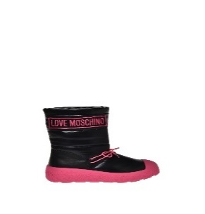 | UDS | 3854590 | JA15855H0HIN000A | SNEAKERD.RACE50 NYLON NERO/BIANCO |  | 1 | 1 | 2 | 1 |  |  | 5 | 116.00 € | 57.75 € | 284.20 €
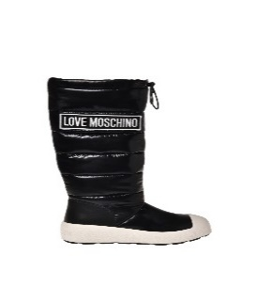 | UDS | 3856132 | JA15865H0HIN000A | SNEAKERD.RACE50 NYLON NERO/BIANCO |  |  | 1 | 1 | 1 | 1 | 1 | 5 | 129.00 € | 64.05 € | 316.05 €
 | UDS | 3934188 | JA15865H0HIN000A | SNEAKERD.RACE50 NYLON NERO/BIANCO |  |  | 1 | 1 |  | 1 | 1 | 4 | 129.00 € | 64.05 € | 316.05 €
 | UDS | 3934189 | JA15865H0HIN000A | SNEAKERD.RACE50 NYLON NERO/BIANCO |  |  |  | 3 | 1 |  |  | 4 | 129.00 € | 64.05 € | 316.05 €
 | UDS | 3934198 | JA15865H0HIN000A | SNEAKERD.RACE50 NYLON NERO/BIANCO |  |  | 2 |  | 1 | 1 |  | 4 | 129.00 € | 64.05 € | 316.05 €
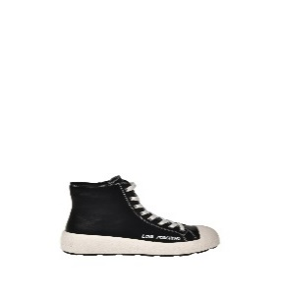 | UDS | 3900234 | JA15875G0HIA000A | SNEAKERD.RACE50 VITELLO NERO |  | 1 | 1 |  | 1 | 1 |  | 4 | 94.00 € | 46.20 € | 230.30 €
 | UDS | 3900233 | JA15875G0HIA000A | SNEAKERD.RACE50 VITELLO NERO |  |  | 1 | 2 | 1 |  |  | 4 | 94.00 € | 46.20 € | 230.30 €
 | UDS | 3900237 | JA15875G0HIA0100 | SNEAKERD.RACE50 VITELLO BIANCO |  |  | 1 | 1 | 2 |  |  | 4 | 94.00 € | 46.20 € | 230.30 €
 | UDS | 3900248 | JA15875G0HIA0100 | SNEAKERD.RACE50 VITELLO BIANCO |  | 1 | 1 | 1 |  | 1 |  | 4 | 94.00 € | 46.20 € | 230.30 €
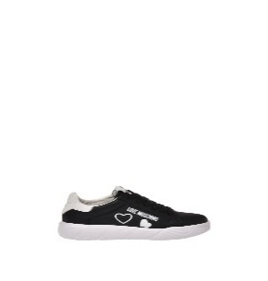 | UDC | 3857540 | JA15904G0HIA110A | SNEAKERD.HEART45 VITELLO BIAN+NERO |  |  |  | 2 | 1 |  |  | 3 | 91.00 € | 45.15 € | 222.95 €
 | UDS | 3922956 | JA15904G0HIA110A | SNEAKERD.HEART45 VITELLO BIAN+NERO |  | 1 | 1 | 3 | 2 | 1 |  | 8 | 91.00 € | 45.15 € | 222.95 €
 | UDS | 3954134 | JA15904G0HIA110A | SNEAKERD.HEART45 VITELLO BIAN+NERO |  | 1 | 1 |  |  | 1 | 1 | 4 | 91.00 € | 45.15 € | 222.95 €
 | UDS | 3914753 | JA15904G0HIA110A | SNEAKERD.HEART45 VITELLO BIAN+NERO |  | 1 | 1 | 2 |  |  |  | 4 | 91.00 € | 45.15 € | 222.95 €
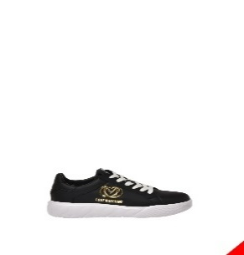 | UDC | 3857178 | JA15914G0HIA0000 | SNEAKERD.HEART45 VITELLO NERO |  | 1 |  | 2 | 2 | 1 |  | 6 | 91.00 € | 45.15 € | 222.95 €
 | UDS | 3920009 | JA15914G0HIA0000 | SNEAKERD.HEART45 VITELLO NERO |  |  | 1 | 1 |  | 1 |  | 3 | 91.00 € | 45.15 € | 222.95 €
 | UDS | 3923061 | JA15914G0HIA0000 | SNEAKERD.HEART45 VITELLO NERO |  | 2 | 1 |  | 1 |  | 1 | 5 | 91.00 € | 45.15 € | 222.95 €
 | UDS | 3955635 | JA15914G0HIA0000 | SNEAKERD.HEART45 VITELLO NERO |  | 1 |  | 2 | 2 |  |  | 5 | 91.00 € | 45.15 € | 222.95 €
 | UDS | 3857366 | JA15914G0HIA0000 | SNEAKERD.HEART45 VITELLO NERO | 1 | 1 | 2 | 2 | 1 | 1 |  | 8 | 91.00 € | 45.15 € | 222.95 €
 | UDS | 3857179 | JA15914G0HIA0000 | SNEAKERD.HEART45 VITELLO NERO |  | 1 | 2 | 3 | 2 | 1 | 1 | 10 | 91.00 € | 45.15 € | 222.95 €
 | UDS | 3857184 | JA15914G0HIA0000 | SNEAKERD.HEART45 VITELLO NERO |  | 1 | 2 | 2 | 2 | 1 | 1 | 9 | 91.00 € | 45.15 € | 222.95 €
 | UDS | 3857233 | JA15914G0HIA0000 | SNEAKERD.HEART45 VITELLO NERO |  | 1 | 2 | 2 | 3 | 2 |  | 10 | 91.00 € | 45.15 € | 222.95 €
 | UDS | 3856939 | JA15914G0HIA0604 | SNEAKERD.HEART45 VITELLO FUXIA |  |  | 1 | 1 | 1 | 1 |  | 4 | 91.00 € | 45.15 € | 222.95 €
 | UDS | 3858371 | JA15914G0HIA110A | SNEAKERD.HEART45 VITELLO BIAN+NERO |  | 1 | 2 | 2 | 3 | 2 |  | 10 | 91.00 € | 45.15 € | 222.95 €
 | UDS | 3858541 | JA15914G0HIA110A | SNEAKERD.HEART45 VITELLO BIAN+NERO |  | 1 | 2 | 3 | 2 | 1 | 1 | 10 | 91.00 € | 45.15 € | 222.95 €
 | UDS | 3858560 | JA15914G0HIA110A | SNEAKERD.HEART45 VITELLO BIAN+NERO |  | 1 | 2 | 3 | 2 | 1 | 1 | 10 | 91.00 € | 45.15 € | 222.95 €
 | UDS | 3858567 | JA15914G0HIA110A | SNEAKERD.HEART45 VITELLO BIAN+NERO |  | 1 | 2 | 3 | 2 | 1 | 1 | 10 | 91.00 € | 45.15 € | 222.95 €
 | UDS | 3925413 | JA15914G0HIAJ10A | SNEAKERD.HEART45 VIT.BIANCO+NERO |  | 1 | 2 | 1 | 2 | 1 |  | 7 | 91.00 € | 45.15 € | 222.95 €
 | UDS | 3960655 | JA15914G0HIAJ10A | SNEAKERD.HEART45 VIT.BIANCO+NERO |  | 1 | 1 | 2 |  | 1 | 1 | 6 | 91.00 € | 45.15 € | 222.95 €
 | UDS | 3939094 | JA15914G0HIAJ10A | SNEAKERD.HEART45 VIT.BIANCO+NERO |  |  |  | 1 | 1 |  | 1 | 3 | 91.00 € | 45.15 € | 222.95 €
 | UDS | 3939079 | JA15914G0HIAJ10A | SNEAKERD.HEART45 VIT.BIANCO+NERO | 1 | 1 | 1 |  | 1 |  |  | 4 | 91.00 € | 45.15 € | 222.95 €
 | UDS | 3960660 | JA15914G0HIAJ10E | SNEAKERD.HEART45 VIT.BIANCO+CIPRIA |  | 1 | 1 |  | 2 | 1 |  | 5 | 91.00 € | 45.15 € | 222.95 €
 | UDS | 3925108 | JA15914G0HIAJ10F | SNEAKERD.HEART45 VIT.BIANCO+FUXIA | 1 | 1 | 2 | 2 | 2 | 1 | 1 | 10 | 91.00 € | 45.15 € | 222.95 €
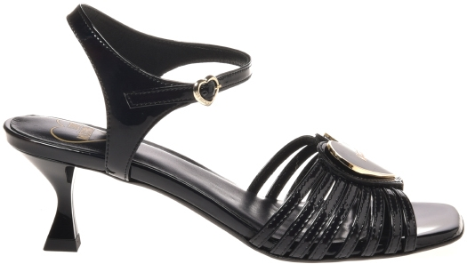 | UDS | 3902684 | JA16025G1HJR0000 | SAN.LOD.ROCCHETTO55 OLOGRAF.NERO/OR |  | 1 | 1 | 2 |  |  |  | 4 | 103.00 € | 51.45 € | 252.35 €
 | UDS | 3902685 | JA16025G1HJR0902 | SAN.LOD.ROCCHETTO55 OLOGRAF.ARGE/NK |  | 1 | 1 | 1 |  |  |  | 3 | 103.00 € | 51.45 € | 252.35 €
 | UDS | 3902699 | JA1605CG1HIH0000 | SAN.LOD.QUADRA120 VERNICE NERO |  | 1 | 2 | 1 | 1 |  |  | 5 | 122.00 € | 60.90 € | 298.90 €
 | UDS | 3816184 | JA1605CG1HIH0000 | SAN.LOD.QUADRA120 VERNICE NERO |  | 1 | 1 | 1 | 1 |  |  | 4 | 122.00 € | 60.90 € | 298.90 €
 | UDS | 3902688 | JA1605CG1HIH0604 | SAN.LOD.QUADRA120 VERNICE FUXIA |  | 1 | 2 | 2 | 1 |  |  | 6 | 122.00 € | 60.90 € | 298.90 €
 | UDS | 3902690 | JA1605CG1HIH0651 | SAN.LOD.QUADRA120 VERNICE LILLA |  | 1 | 2 | 2 | 1 |  |  | 6 | 122.00 € | 60.90 € | 298.90 €
 | UDS | 3902686 | JA16068G1HIE0000 | SAN.LOD.ROCCHETTO85 NAPPA NERO |  |  | 2 | 1 |  |  |  | 3 | 103.00 € | 51.45 € | 252.35 €
 | UDS | 3816172 | JA16068G1HIE0000 | SAN.LOD.ROCCHETTO85 NAPPA NERO |  |  | 1 | 1 | 1 | 1 |  | 4 | 103.00 € | 51.45 € | 252.35 €
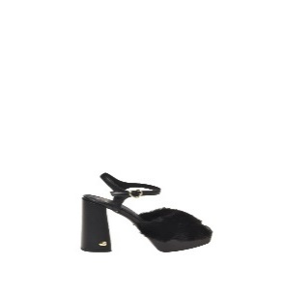 | UDS | 3954324 | JA1607CG0HJV100A | SAN.LOD.QUADRA120 SOFTPL+NAPPA NERO |  |  | 2 | 4 |  |  |  | 6 | 139.00 € | 69.30 € | 340.55 €
 | UDS | 3954325 | JA1607CG0HJV100A | SAN.LOD.QUADRA120 SOFTPL+NAPPA NERO |  |  |  |  | 3 | 2 | 1 | 6 | 139.00 € | 69.30 € | 340.55 €
 | UDS | 3954321 | JA1607CG0HJV660A | SAN.LOD.QUADRA120 SOFT PL FUXIA-TUR |  |  |  | 5 | 1 |  |  | 6 | 139.00 € | 69.30 € | 340.55 €
 | UDS | 3954285 | JA1607CG0HJV660A | SAN.LOD.QUADRA120 SOFT PL FUXIA-TUR | 1 | 2 | 3 |  |  |  |  | 6 | 139.00 € | 69.30 € | 340.55 €
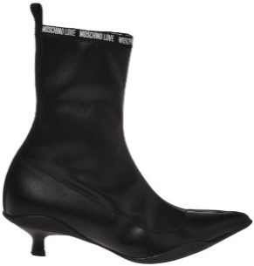 | UDS | 3939025 | JA21094G1HIM0000 | SCA.NOD.ROCCHETTO40 LYCRA NERO |  |  | 2 | 1 |  | 1 |  | 4 | 108.00 € | 53.55 € | 264.60 €
 | UDS | 3924007 | JA21116G0HIA700A | SCA.NOD.CLIMB60 VIT+CORDURA NERO |  |  | 1 | 1 | 2 | 1 | 1 | 6 | 122.00 € | 60.90 € | 298.90 €
 | UDS | 3922958 | JA21116G0HIG0020 | SCA.NOD.CLIMB60 CROSTA GRIGIO |  | 1 | 1 | 1 |  | 1 | 1 | 5 | 122.00 € | 60.90 € | 298.90 €
 | UDS | 3923353 | JA21116G0HIG0020 | SCA.NOD.CLIMB60 CROSTA GRIGIO |  |  | 1 | 1 | 1 |  |  | 3 | 122.00 € | 60.90 € | 298.90 €
 | UDC | 3922996 | JA21116G0HIGL105 | SCA.NOD.CLIMB60 CROSTA SABBIA |  | 1 | 1 | 1 |  | 1 | 1 | 5 | 122.00 € | 60.90 € | 298.90 €
 | UDS | 3898186 | JA21116G0HIGL105 | SCA.NOD.CLIMB60 CROSTA SABBIA |  | 2 | 2 | 1 | 1 |  |  | 6 | 122.00 € | 60.90 € | 298.90 €
 | UDS | 3875175 | JA21116G0HIGL105 | SCA.NOD.CLIMB60 CROSTA SABBIA |  | 1 | 2 | 2 | 2 | 1 | 1 | 9 | 122.00 € | 60.90 € | 298.90 €
 | UDS | 3921977 | JA21154G0HIP100A | SCA.NOD.SCRAMBLE45 NAB+SOFTPL NERO |  | 1 | 2 |  | 2 | 1 |  | 6 | 124.00 € | 61.95 € | 303.80 €
 | UDS | 3877233 | JA21154G0HIP100A | SCA.NOD.SCRAMBLE45 NAB+SOFTPL NERO |  | 1 | 1 | 1 | 1 |  |  | 4 | 124.00 € | 61.95 € | 303.80 €
 | UDS | 3877220 | JA21154G0HIP100A | SCA.NOD.SCRAMBLE45 NAB+SOFTPL NERO |  | 1 | 1 | 2 | 1 | 1 |  | 6 | 124.00 € | 61.95 € | 303.80 €
 | UDS | 3877503 | JA21154G0HIP100A | SCA.NOD.SCRAMBLE45 NAB+SOFTPL NERO | 1 | 1 | 1 | 2 | 2 | 1 | 1 | 9 | 124.00 € | 61.95 € | 303.80 €
 | UDS | 3924518 | JA21154G0HIP120A | SCA.NOD.SCRAMBLE45 NAB.CAM/SOFTPLBI |  | 1 | 2 | 2 | 2 | 1 |  | 8 | 124.00 € | 61.95 € | 303.80 €
 | UDS | 3954493 | JA21154G0HIP120A | SCA.NOD.SCRAMBLE45 NAB.CAM/SOFTPLBI |  | 2 | 2 | 2 |  |  |  | 6 | 124.00 € | 61.95 € | 303.80 €
 | UDS | 3954286 | JA21154G0HIP120A | SCA.NOD.SCRAMBLE45 NAB.CAM/SOFTPLBI |  |  |  | 1 | 2 | 2 | 1 | 6 | 124.00 € | 61.95 € | 303.80 €
 | UDS | 3921978 | JA21164G0HIP0000 | SCA.NOD.SCRAMBLE45 NABUK NERO |  |  |  | 2 | 2 |  | 1 | 5 | 108.00 € | 53.55 € | 264.60 €
 | UDS | 3877217 | JA21164G0HIP0000 | SCA.NOD.SCRAMBLE45 NABUK NERO |  |  | 1 | 1 | 1 | 1 |  | 4 | 108.00 € | 53.55 € | 264.60 €
 | UDS | 3946193 | JA21164G0HIP0120 | SCA.NOD.SCRAMBLE45 NABUK OFFWHITE |  |  | 1 |  | 1 | 1 |  | 3 | 108.00 € | 53.55 € | 264.60 €
 | UDS | 3878216 | JA2118AG0HIA0000 | SCA.NOD.CARRO100 VITELLO NERO |  |  |  |  | 1 | 1 | 1 | 3 | 116.00 € | 57.75 € | 284.20 €
 | UDS | 3878212 | JA2118AG0HIA0000 | SCA.NOD.CARRO100 VITELLO NERO |  |  |  |  | 1 | 2 | 1 | 4 | 116.00 € | 57.75 € | 284.20 €
 | UDS | 3878222 | JA2118AG0HIA0000 | SCA.NOD.CARRO100 VITELLO NERO |  |  |  |  | 1 | 3 | 1 | 5 | 116.00 € | 57.75 € | 284.20 €
 | UDS | 3948082 | JA2118AG0HJS100A | SCA.NOD.CARRO100 JACQ.LOGO+VIT.NERO |  |  |  |  | 1 | 1 | 1 | 3 | 111.00 € | 55.65 € | 271.95 €
 | UDS | 3893850 | JA2119AG0HIA0000 | SCA.NOD.CARRO100 VITELLO NERO | 1 | 1 | 1 | 1 |  |  |  | 4 | 124.00 € | 61.95 € | 303.80 €
 | UDS | 3881149 | JA2119AG0HIA0000 | SCA.NOD.CARRO100 VITELLO NERO | 1 | 2 | 2 |  |  |  |  | 5 | 124.00 € | 61.95 € | 303.80 €
 | UDS | 3881139 | JA2119AG0HIA0000 | SCA.NOD.CARRO100 VITELLO NERO |  | 1 | 1 | 1 | 1 | 1 |  | 5 | 124.00 € | 61.95 € | 303.80 €
 | UDS | 3878311 | JA2119AG0HIA0000 | SCA.NOD.CARRO100 VITELLO NERO |  |  | 1 | 2 | 2 | 1 |  | 6 | 124.00 € | 61.95 € | 303.80 €
 | UDS | 3879427 | JA2119AG0HIA0000 | SCA.NOD.CARRO100 VITELLO NERO |  |  |  |  | 2 | 1 | 1 | 4 | 124.00 € | 61.95 € | 303.80 €
 | UDS | 3875320 | JA24045G0HJS100A | ST.TTOD.WTASSEL50 TESS.JACQ+VIT.NER |  |  | 2 | 2 |  |  |  | 4 | 113.00 € | 56.70 € | 276.85 €
 | UDS | 3802840 | JA24045G1HJS100A | ST.TTOD.WTASSEL50 TESS.JACQ+VIT.NER |  |  |  |  | 1 | 1 | 2 | 4 | 113.00 € | 56.70 € | 276.85 €
 | UDS | 3802820 | JA24045G1HJS100A | ST.TTOD.WTASSEL50 TESS.JACQ+VIT.NER |  |  |  | 2 | 2 | 1 |  | 5 | 113.00 € | 56.70 € | 276.85 €
 | UDS | 3802871 | JA24045G1HJS100A | ST.TTOD.WTASSEL50 TESS.JACQ+VIT.NER |  | 1 | 3 | 1 |  |  |  | 5 | 113.00 € | 56.70 € | 276.85 €
 | UDS | 3907510 | JA24134G1HIA0000 | ST.TTOD.CITY40 VITELLO NERO |  |  | 1 |  |  | 1 | 2 | 4 | 106.00 € | 52.50 € | 259.70 €
 | UDS | 3922852 | JA24185G1HIM0000 | ST.TTOD.WTASSEL50 LYCRA NERO | 1 |  | 2 | 1 | 1 |  | 1 | 6 | 91.00 € | 45.15 € | 222.95 €
 | UDS | 3903732 | JA24284G0HIM600A | ST.TTOD.SQUARE40 LYCRA+VIT.NERO |  |  | 2 | 2 |  |  |  | 4 | 108.00 € | 53.55 € | 264.60 €
 | UDS | 3874962 | JA24284G0HIM600A | ST.TTOD.SQUARE40 LYCRA+VIT.NERO |  |  |  | 2 | 2 |  |  | 4 | 108.00 € | 53.55 € | 264.60 €
 | UDS | 3918907 | JA24284G0HIM600A | ST.TTOD.SQUARE40 LYCRA+VIT.NERO |  |  | 1 | 1 | 1 | 1 |  | 4 | 108.00 € | 53.55 € | 264.60 €
 | UDS | 3903139 | JA24284G0HIM612A | ST.TTOD.SQUARE40 LYCRA+VIT.OFFWHITE |  | 1 | 1 | 2 |  | 1 |  | 5 | 108.00 € | 53.55 € | 264.60 €
 | UDS | 3898085 | JA24294G0HIA000A | ST.TTOD.SQUARE40 VITELLO NERO |  | 1 | 2 | 2 | 1 |  |  | 6 | 122.00 € | 60.90 € | 298.90 €
 | UDS | 3886223 | JA24294G0HIA000A | ST.TTOD.SQUARE40 VITELLO NERO |  | 1 | 2 | 2 | 2 | 1 |  | 8 | 122.00 € | 60.90 € | 298.90 €
 | UDS | 3883572 | JA24294G0HIA000A | ST.TTOD.SQUARE40 VITELLO NERO | 1 | 1 | 1 | 1 | 2 |  |  | 6 | 122.00 € | 60.90 € | 298.90 €
 | UDS | 3886238 | JA24294G0HIA000A | ST.TTOD.SQUARE40 VITELLO NERO | 1 | 1 | 1 | 1 | 1 | 1 |  | 6 | 122.00 € | 60.90 € | 298.90 €
 | UDS | 3886422 | JA24294G0HIA000A | ST.TTOD.SQUARE40 VITELLO NERO |  | 1 | 1 | 1 | 2 |  |  | 5 | 122.00 € | 60.90 € | 298.90 €
 | UDS | 3886254 | JA24294G0HIA000A | ST.TTOD.SQUARE40 VITELLO NERO |  | 2 | 2 | 2 | 2 |  |  | 8 | 122.00 € | 60.90 € | 298.90 €
 | UDS | 3943510 | JA24304G0HIA000A | ST.TTOD.SQUARE40 VITELLO NERO |  | 1 | 2 |  |  |  |  | 3 | 108.00 € | 53.55 € | 264.60 €
 | UDS | 3877101 | JA24304G0HIA000A | ST.TTOD.SQUARE40 VITELLO NERO |  | 1 | 1 | 2 | 1 | 1 |  | 6 | 108.00 € | 53.55 € | 264.60 €
 | UDC | 3879457 | JA24324G0HIY600A | ST.TTOD.SQUARE40 CALZA+VIT.NERO |  | 1 | 2 |  |  |  |  | 3 | 108.00 € | 53.55 € | 264.60 €
 | UDS | 3880802 | JA24324G0HIY600A | ST.TTOD.SQUARE40 CALZA+VIT.NERO |  |  |  | 1 | 1 | 1 | 1 | 4 | 108.00 € | 53.55 € | 264.60 €
 | UDS | 3886428 | JA24324G0HIY600A | ST.TTOD.SQUARE40 CALZA+VIT.NERO |  |  | 1 | 3 |  |  |  | 4 | 108.00 € | 53.55 € | 264.60 €
 | UDS | 3879463 | JA24324G0HIY600A | ST.TTOD.SQUARE40 CALZA+VIT.NERO |  | 1 | 3 | 1 |  |  |  | 5 | 108.00 € | 53.55 € | 264.60 €
 | UDS | 3880778 | JA24324G0HIY600A | ST.TTOD.SQUARE40 CALZA+VIT.NERO | 1 | 1 | 1 | 2 |  |  |  | 5 | 108.00 € | 53.55 € | 264.60 €
 | UDS | 3879676 | JA24324G0HIY600A | ST.TTOD.SQUARE40 CALZA+VIT.NERO |  | 1 | 1 | 2 | 1 | 1 |  | 6 | 108.00 € | 53.55 € | 264.60 €
 | UDS | 3877721 | JA24324G0HIY600A | ST.TTOD.SQUARE40 CALZA+VIT.NERO |  | 1 | 2 | 2 |  |  |  | 5 | 108.00 € | 53.55 € | 264.60 €
 | UDS | 3878987 | JA24324G0HIY600A | ST.TTOD.SQUARE40 CALZA+VIT.NERO |  |  |  |  | 2 | 1 | 2 | 5 | 108.00 € | 53.55 € | 264.60 €
 | UDS | 3878020 | JA24324G0HIY600A | ST.TTOD.SQUARE40 CALZA+VIT.NERO |  | 1 | 3 | 1 |  |  |  | 5 | 108.00 € | 53.55 € | 264.60 €
 | UDS | 3879011 | JA24324G0HIY612A | ST.TTOD.SQUARE40 CALZA+VIT.OFFWHITE | 1 | 1 | 2 | 1 |  |  |  | 5 | 108.00 € | 53.55 € | 264.60 €
 | UDS | 3903067 | JA24324G0HIY612A | ST.TTOD.SQUARE40 CALZA+VIT.OFFWHITE | 1 | 1 |  |  | 1 | 1 | 1 | 5 | 108.00 € | 53.55 € | 264.60 €
 | UDS | 3878971 | JA24324G0HIY612A | ST.TTOD.SQUARE40 CALZA+VIT.OFFWHITE |  | 1 | 1 | 2 | 1 |  |  | 5 | 108.00 € | 53.55 € | 264.60 €
 | UDS | 3877768 | JA24324G0HIY612A | ST.TTOD.SQUARE40 CALZA+VIT.OFFWHITE |  | 1 | 2 | 2 |  |  |  | 5 | 108.00 € | 53.55 € | 264.60 €
 | UDS | 3948041 | JA24324G0HIY612A | ST.TTOD.SQUARE40 CALZA+VIT.OFFWHITE |  |  |  |  | 2 | 1 | 1 | 4 | 108.00 € | 53.55 € | 264.60 €
 | UDS | 3883693 | JA24397G0HIA0000 | ST.TTOD.QUAD70 VITELLO NERO | 1 | 1 | 2 |  |  |  |  | 4 | 149.00 € | 73.50 € | 365.05 €
 | UDS | 3883694 | JA24397G0HIA0000 | ST.TTOD.QUAD70 VITELLO NERO |  |  |  | 2 | 1 | 1 |  | 4 | 149.00 € | 73.50 € | 365.05 €
 | UDS | 3883753 | JA24397G0HIA0000 | ST.TTOD.QUAD70 VITELLO NERO |  |  |  |  | 2 | 1 | 1 | 4 | 149.00 € | 73.50 € | 365.05 €
 | UDS | 3883766 | JA24397G0HIA0000 | ST.TTOD.QUAD70 VITELLO NERO |  | 1 | 1 | 2 |  |  |  | 4 | 149.00 € | 73.50 € | 365.05 €
...

